Inmatning
Kalkylen är baserad på information från en av våra kunder, MECA i Rågsved, Stockholm som använder sin |  |  |  |  | Innolift A600/650
i Ford Connect för snabba och effektiva leveranser till verkstäder och bilhandel.
Vid distribution av olje- och spolarvätskefat lastades, transporterades och lossades detta hos MECA´s bilverkstadskunder.
Innan investeringen i Innolift krävdes två ur personalen för att hantera detta.
Med Innolift så hanteras hela distributionskedjan av en person ur personalen.

Testa själv vad en investering i INNOLIFT kan spara för er per år: |  |  | 121,272 kr | Fyll i de gula fälten nedan.
Kalkylen visar besparingen och är baserad på lastning, transport och leverans av tungt gods som utförs i liten skåpbil.
Hanteringen medför ofta att 2 eller fler i personalen måste hantera detta. Alternativ använda tung lastbil med kran.
Med Innolift kan en person utföra lastning, transport och lossning hos mottagare!
 | >>>>>>> | Fyll i alla de gula fälten, tryck sedan>>>>>>>> |  |  | ENTER
1. Lönekostnad per timme inkl. arbetsgivaravgifter och semesterersättning? |  |  |  | >> | 270 kr
2. För närvarande, hur många av personalen behöver hantera en transport? |  |  |  | >> | 2
3. Antal timmar totalt för lastning, transport och leverans av tungt gods per dag? |  |  |  | >> | 2 | Tim.
4. Används istället tung lastbil vid dessa transporter? |  |  |  | >> | 0 | 1=ja, 0=nej
Detta är ett exempel på hur några av våra kunder sparar pengar idag. |  |  | Se fler användare här!
Kontakta oss för mer beräkning vad ni kan spara in i kostnader och samtidigt höja arbetsmiljön!
Den förbättrade arbetsmiljön är inte med i kalkyl utan förbättrar kalkylen ytterligare.
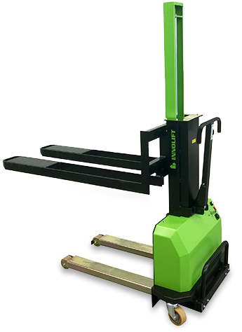

 |  |  | Begär offert>>

 | Copyright Frendix Sweden 2019
Observera att kalkylen visar besparingar i pengar.
De personella besparingarna i form av minskade skador och trevligare arbetsmiljö följer med på köpet.
Version 2019 1.8

